종합
SPC 및 공정능력 연구 보고서
AIAG / VDA SPC Harmonized Standard — Process Capability Study
▣ 자동 판정 요약
공정: 판정불가 |  | 정규성: 비정규 |  | 공정능력: 부족 | 관리도: 불가
우선 조치: 데이터 재수집

1. 공정명 | - |  | 지표 | 값
2. 설비/라인 | - |  | USL | 0.6
3. 품목 | Stator Assys(MV후륜) |  | LSL | -0.6
데이터 출처 | 검사데이터_조회_터미널단자높이_260504~0602.xlsx |  | Mean | -0.098000
4. 특성(검사항목) | - |  | Std(within) | 0.143422
5. USL | 0.6 |  | Std(overall) | 0.192614
6. LSL | -0.6 |  | Cp | 1.3945
7. 표본수 | 125 |  | Cpk | 1.1667
8. Subgroup 크기 | 5 |  | Pp | 1.0383
9. 관리도 유형 | X-bar R |  | Ppk | 0.8688
10. 분석일시 | 2026-06-09 17:44 |  | 예상 PPM | 233.06
15. 정규성 검정 | Shapiro-Wilk, p=0.0416 |  | P% > USL | 0.0001%
16. 정규성 판정 | 비정규 |  | P% < LSL | 0.0232%
17. 관리상태 | 관리外
18. 채취 방식 | 일자·LOT·교대 블록 랜덤

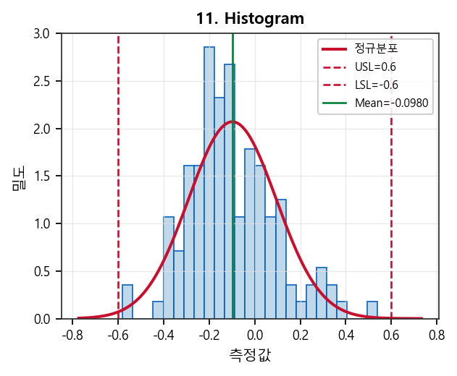
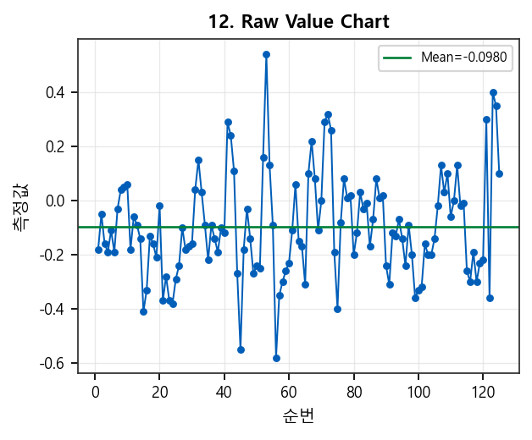

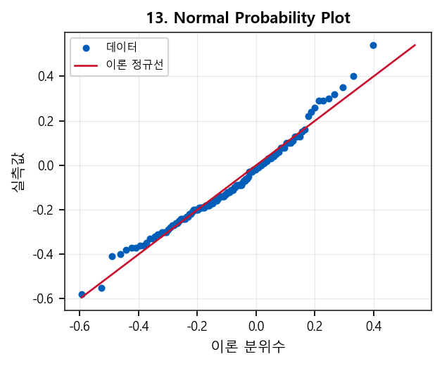
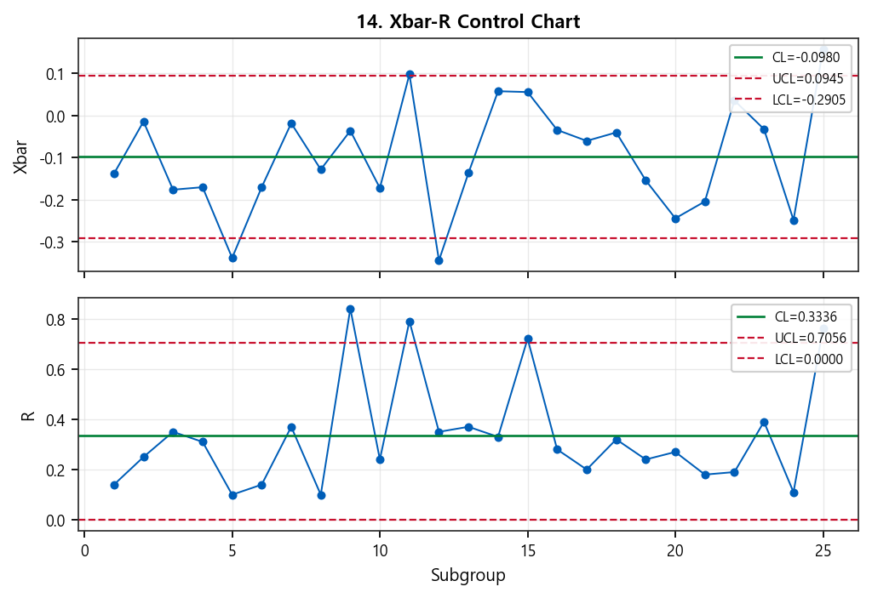

20. Conclusions / Recommendations (차트별 품질 전문가 점검)
【종합 판정】 4종 차트(히스토그램·Raw·정규확률도·Xbar-R Control Chart) 통합 검토. 요약 플래그: 관리外, 비정규. 표본 n=125, 관리도=X-bar R. 아래는 차트별 주의·점검·권고입니다. ■ 11. Histogram (히스토그램) [주의] ※ 주의·해석 · 평균이 규격 중심 대비 -0.0980 이탈 — 히스토그램 피크가 USL/LSL 중 한쪽에 치우쳤는지 확인 · Cp(1.394) 대비 Cpk(1.167) 저하 — 변동은 충분하나 평균 위치(산포 중심) 불량 신호 · 정규성 미충족(p=0.0416) — 히스토그램의 정규 곡선 오버레이는 참고용, Pp/Ppk 해석에 주의 ※ 점검 항목 · USL/LSL 대비 분포 폭·위치: 규격 내 집중 vs 양끝·한쪽 쏠림 · 정규분포 곡선 대비 실제 막대: 꼬리 두께, 다봉(혼합 공정), 절단(측정 한계·반올림) · 히스토그램 bin 수에 따른 형상 왜곡 여부(표본수 대비 bin 과다/과소) · 평균선·규격한계와 피크 위치 일치 여부(목표값 대비 편향) ※ 권고 조치 · 이상 구간 LOT·교대·설비·금형 등 메타데이터와 막대 구간 교차 확인 · 비정규·다봉 시 로그/Box-Cox 변환 또는 비정규 공정능력 지표 병행 검토 ■ 12. Raw Value Chart (개별값 시계열) [조치] ※ 주의·해석 · 순번 122 부근 급격 변동(Δ=0.7600) — 셋업 변경·이상치·측정 오류 점검 · 평균±3σ 벗어난 순번: 53 (개별값 관점 이상 후보) · 관리도 기준 관리外 subgroup/포인트: 5, 11, 12, 25 — Raw 차트 동일 구간 연계 확인 ※ 점검 항목 · 시간·순번 방향 패턴: 상승/하락/주기(사이클)·계단 변화(조건 변경) · 단발 스파이크 vs 연속 밴드 이탈(특별원인 vs 공통원인 후보) · 측정 시스템·센서·영점 드리프트, 샘플링 누락/중복 · 관리도 OOC 시점과 Raw 차트 위치 일치 여부 ※ 권고 조치 · OOC·급변 순번의 작업조건·LOT·설비 이력과 교차 검증 · 추세 지속 시 예방보전·공정 파라미터 재튜닝 후 재채취 ■ 13. Normal Probability Plot (정규확률도) [주의] ※ 주의·해석 · Shapiro-Wilk p-value=0.0416 (비정규), NPP 적합 R²≈0.976 · 검정은 비정규이나 확률도는 거의 직선 — 중앙부만 정규·꼬리 이탈(heavy tail) 가능 ※ 점검 항목 · S자·곡선: 왜도 / 양 끝 동시 이탈: 첨도·이상치 · 하단·상단 꼬리만 벗어남: 측정 한계·절단·혼합 집단 · 이론 직선 대비 체계적 곡률: 변환(로그·Box-Cox) 필요 여부 · 히스토그램·정규성 검정 결과와 삼각 교차 확인 ※ 권고 조치 · 꼬리 이탈 시 Winsorize/이상치 제거 전후 p-value·공정능력 비교 · 비정규 확정 시 Johnson/분포 피팅 또는 비모수 규격 만족률 검토 ■ 14. Xbar-R Control Chart [조치] ※ 주의·해석 · Xbar(또는 I) 관리外: subgroup/point 5, 11, 12, 25 — 평균(위치) 특별원인 후보 · R 차트 UCL 초과: 9, 11, 15, 25 — 산포·변동 증가(공구·고정·원료) 후보 ※ 점검 항목 · Subgroup n=5: 부군 내 연속성·동일 LOT/조건 유지 여부(채취 규칙 준수) · Xbar 이탈 + R/S 정상: 평균 이동(위치) / R·S 이탈 + Xbar 정상: 변동 증가 분리 해석 · Western Electric: 3σ 초과, 2σ 구간 2/3 연속, 7연속 증가·감소, 7연속 한쪽(규칙 1~4) 육안 점검 · R/S 하한(LCL) 근접: 측정 분해능·반올림·데이터 스택킹 의심 ※ 권고 조치 · OOC 발생 시점

